Worksheet
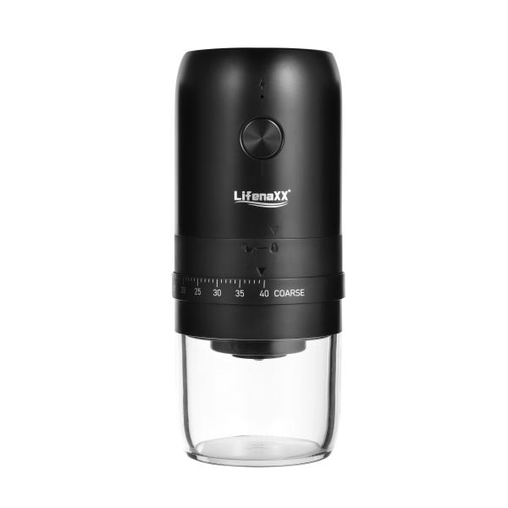
Lifenaxx Elektrische Kaffeemühle LX-063

Artikelnummer | 5324 |  | VE | 24
EAN | 4260101730015 |  | Stück pro Palette | Keine Angabe
Zollnummer | 85098000 |  | Lagen Pro Palette | 4

Abmessungen - Artikel
Länge(cm) | Breite(cm) | Höhe(cm) | Gewicht(g)
19.4 | 8.3 | 8.3 | 478

Abmessungen - Artikelverpackung
Länge(cm) | Breite(cm) | Höhe(cm) | Leergewicht(g) | Gewicht(g) Artikel+Verpackung
20.4 | 9.1 | 9.1 | 53 | 581

Abmessungen - VE Karton (Masterkarton)
Länge(cm) | Breite(cm) | Höhe(cm) | Gewicht(g)
43 | 37 | 28.2 | 14700

Verpackung - Bestandteile
Rest Zubehör (g) | Papier/Pappe (g) | Styropor (g) | Kunstst. Hohlkörper(g) | Kunstst. Folien(g) | Materialverbunde (g)
0 | 0 | 0 | 0 | 0 | 0

Batterie- / Akkuinformationen
Batterie-benötigt | Batterie enthalten | Batterie-Typ | Batterie-System(Art)
Ja | Ja | Akku | Li-Ion - Lithium-Ionen-Akku
Anzahl(stk.) | Gewicht/Stk.(g) | Energiedichte(WH/Kg) | Leistung(WH)
1 | 45 | 203.74 | 9.25

Lithium Baterie
Energiegehalt | Gewicht (Kg)
1.8 | 45

Weiterführende Informationen
Technaxx Reseller Portal

